Datos personales
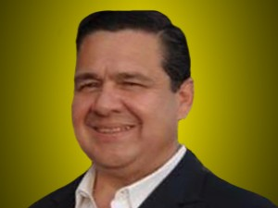

Nombres: | Pablo Bolívar
Apellidos: | Muentes Alarcón
Facebook: | https://www.facebook.com/pablomuentes
Twitter: | @MuentesPablo
Descripción:

